Requirements
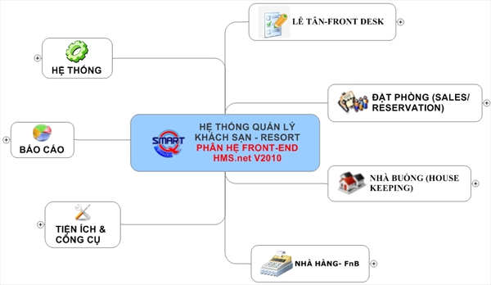
MODULES

 | Phân hệ đặt phòng
 | Phân hệ Tiếp tân
 | Phân hệ Thu ngân
 | Phân hệ Quản lý
 | Phân hệ Quản lý công ty Lữ hành, văn phòng booking
 | Phân hệ quản lý Sales, Marketing
 | Phân hệ Báo cáo

